Sheet1
丽水小区流浪猫绝育救助预算表
一、小区流浪猫情况简介（截至2025年8月）
1 | 待绝育母猫：狸花（刚完成绝育，正在住院） | 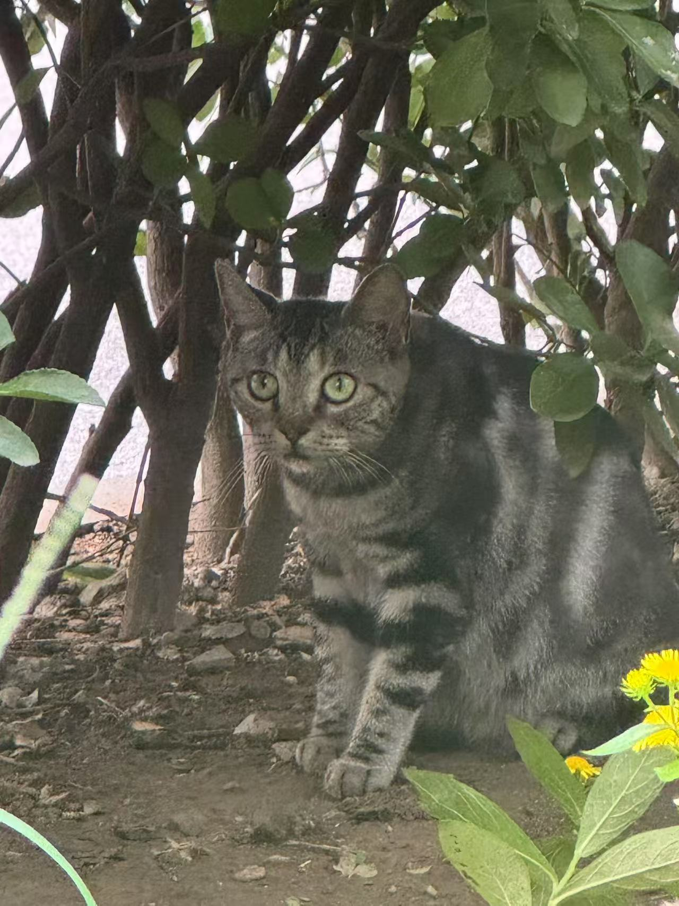
2 | 待绝育母猫：三花 | 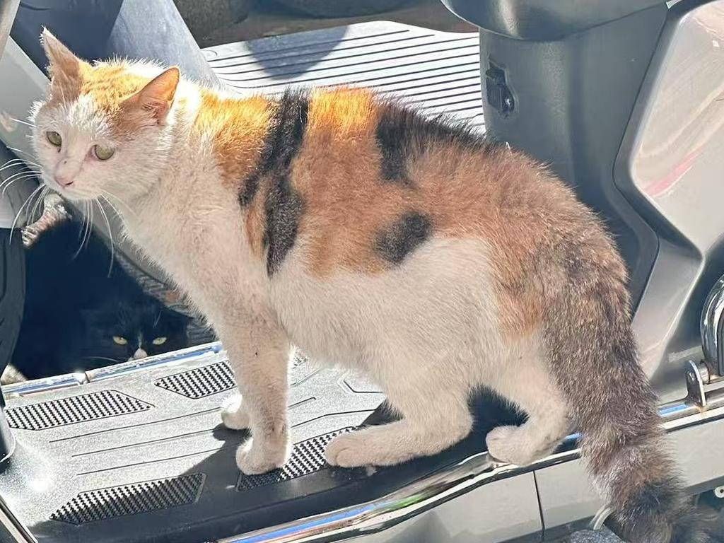
3 | 待绝育母猫：短毛奶牛 | 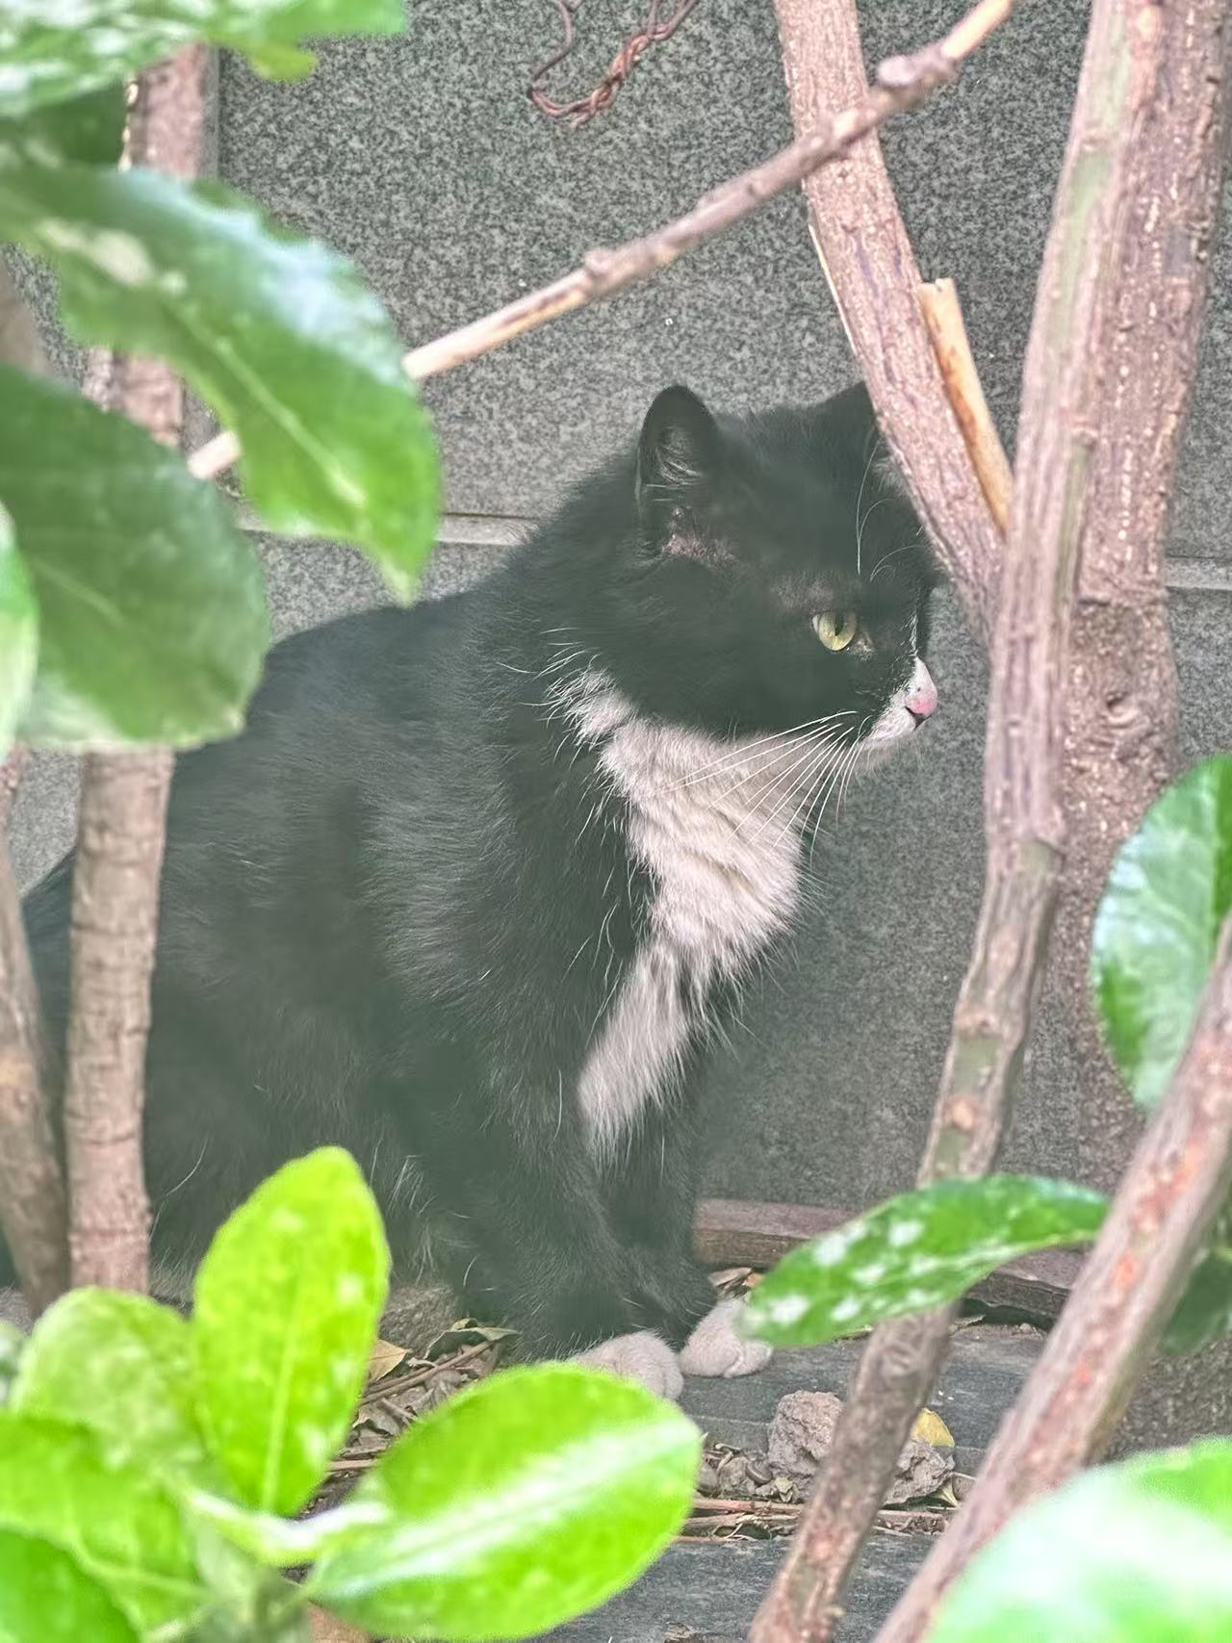
4 | 待绝育母猫：玳瑁 | 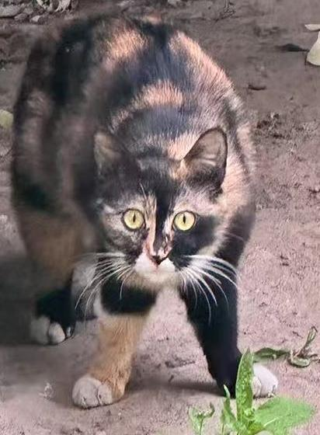
5 | 待绝育母猫：长毛奶牛 | 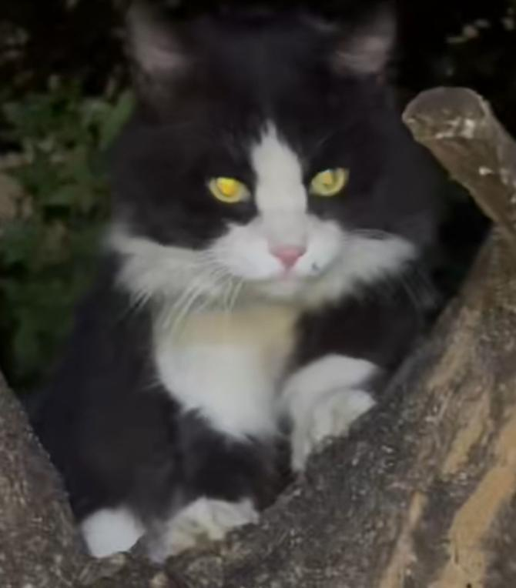
6 | 待绝育公猫：狸白 | 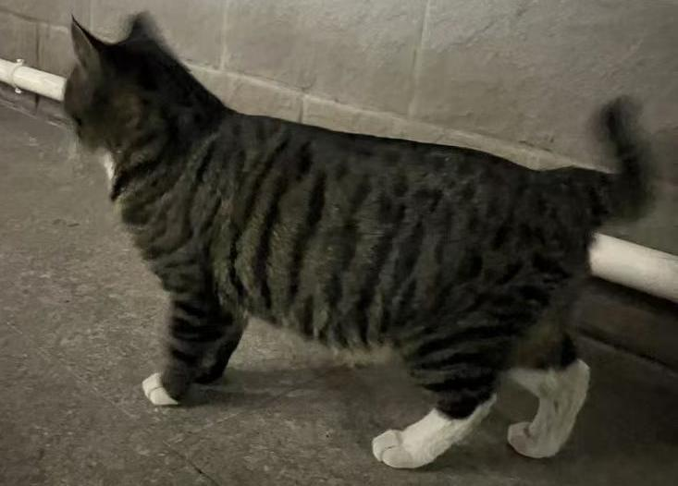
7 | 待绝育公猫：美短 | 待拍
8 | 幼猫：小橘 | 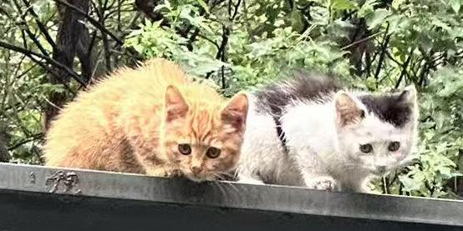
9 | 幼猫：灰白点点
10 | 幼猫:小狸1（奶牛的孩子） | 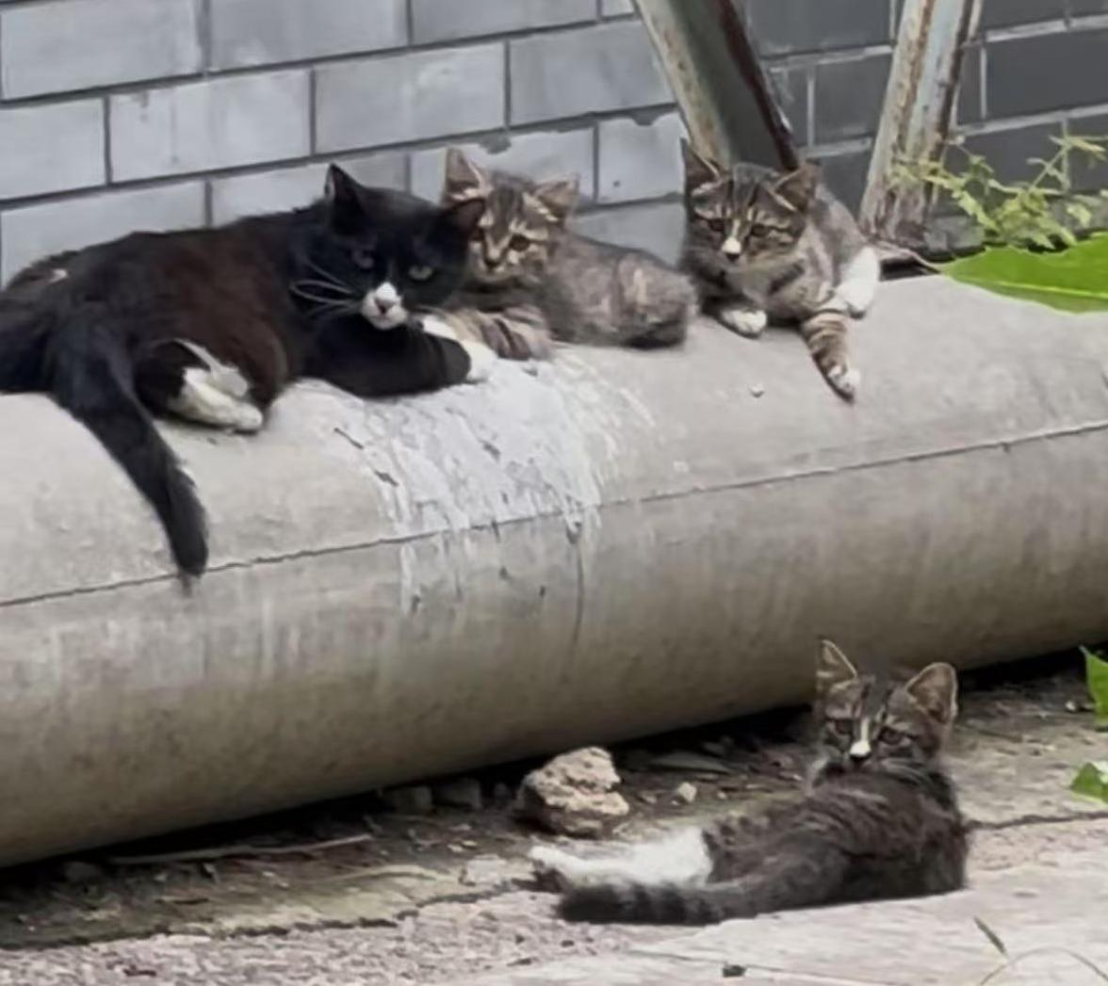
11 | 幼猫:小狸2（奶牛的孩子）
12 | 幼猫:小狸3（奶牛的孩子）

二、绝育费用预估表（按北京正常流浪猫救助价格估算，不含任何绝育外额外治疗）
绝育及领养相关费用 | 事项 | 费用（元）/只 | 数量 | 总额（元）
 | 绝育手术费+麻醉 | 母猫400， 公猫150（救助小组联络流浪猫定点合作医院公益价） | 7 | 2800 | 全部按照母猫算
 | 住院费3-7天（只包含术后住院费，不包含术前必要住院） | 0 （包含在以上价格里） | 7 | 0 | 全部按照母猫算
 | 住院期间的猫粮、猫砂、罐头补品 | 猫粮30元/kg*2+猫砂15元*2+罐头40=130 | 7 | 910
 | 猫瘟检查（住院必须） | 80 | 7 | 560
 | 驱虫（住院必须） | 50 | 7 | 350
 | 寄宿或住院继续找领养（以15天为周期，这个费用补贴中转家庭或者付给医院，如长期未被领养，考虑小区内放归） | 35元/天*15=525 | 7 | 3675
 | 捕猫物品费用（捕猫笼、手套、纱网为一套） | 0（救助小组承担） | 2 | 0
 | 合计 | 1185/只 | 7 | 8295
 | 未被领养放归小区的长期猫粮供给 | 15元/kg低价猫粮*20kg/月=300元/每月 | 日常口粮接受好心人长期随喜,流浪猫猫一个月的伙食费花不了太多钱，但是日积月累就是较大的开支

备注： | 1. 暂按已发现的7只成年猫为首批绝育对象，且不考虑每只猫的特殊情况，此费用为基础费用。如猫因为猫癣、口炎等需要治疗，费用会相应增加。
 | 2. 猫咪情况将定期同步最新状态和照片给爱心人士
 | 3. 医院发生费用届时均提供治疗照片及明细供查询，专款专用
 | 4. 放归小区的绝育后流浪猫需要长期供给粮食，接受好心人长期随喜

